Sheet4
 |  |  |  | Mes 1 |  |  |  |  |  |  |  |  |  |  |  |  |  |  |  |  |  |  |  | Mes 2 |  |  |  |  |  |  |  |  |  |  |  |  |  |  |  |  |  |  |  | Mes 3 |  |  |  |  |  |  |  |  |  |  |  |  |  |  |  |  |  |  |  | Mes 4
 |  |  |  | Semana 1 |  |  |  |  | Semana 2 |  |  |  |  | Semana 3 |  |  |  |  | Semana 4 |  |  |  |  | Semana 5 |  |  |  |  | Semana 6 |  |  |  |  | Semana 7 |  |  |  |  | Semana 8 |  |  |  |  | Semana 9 |  |  |  |  | Semana 10 |  |  |  |  | Semana 11 |  |  |  |  | Semana 12 |  |  |  |  | Semana 13 |  |  |  |  | Semana 14 |  |  |  |  | Semana 15 |  |  |  |  | Semana 16
Resultados | Objetivo general | Objetivos Especificos | Actividades | Lunes | Martes | Miercoles | Jueves | Viernes | Lunes | Martes | Miercoles | Jueves | Viernes | Lunes | Martes | Miercoles | Jueves | Viernes | Lunes | Martes | Miercoles | Jueves | Viernes | Lunes | Martes | Miercoles | Jueves | Viernes | Lunes | Martes | Miercoles | Jueves | Viernes | Lunes | Martes | Miercoles | Jueves | Viernes | Lunes | Martes | Miercoles | Jueves | Viernes | Lunes | Martes | Miercoles | Jueves | Viernes | Lunes | Martes | Miercoles | Jueves | Viernes | Lunes | Martes | Miercoles | Jueves | Viernes | Lunes | Martes | Miercoles | Jueves | Viernes | Lunes | Martes | Miercoles | Jueves | Viernes | Lunes | Martes | Miercoles | Jueves | Viernes | Lunes | Martes | Miercoles | Jueves | Viernes | Lunes | Martes | Miercoles | Jueves | Viernes
Reducir los recursos y tiempo que el sistema usa para realizar trabajos. Reducir posibles riesgos para mantener indices de seguridad mas altos | Optimizar proceso de trabajo, disminuyendo costes y tiempo automatizando el sistema. Analizar factores de riesgo dentro del ambiente del sistema. La producción debe aumentarse en un %25 en un máximo de 4 meses. | Realizar evaluaciones de seguridad y posibles riesgos dentro del ambiente de la planta. | Visita de la planta |  |  |  |  | x |  |  |  |  |  |  |  |  |  | x |  |  |  |  |  |  |  |  |  | x |  |  |  |  |  |  |  |  |  | x |  |  |  |  |  |  |  |  |  | x |  |  |  |  |  |  |  |  |  | x |  |  |  |  |  |  |  |  |  | x |  |  |  |  |  |  |  |  |  | x
 |  |  | Revisión de equipo de seguridad |  |  |  |  | x |  |  |  |  |  |  |  |  |  | x |  |  |  |  |  |  |  |  |  | x |  |  |  |  |  |  |  |  |  | x |  |  |  |  |  |  |  |  |  | x |  |  |  |  |  |  |  |  |  | x |  |  |  |  |  |  |  |  |  | x |  |  |  |  |  |  |  |  |  | x
 |  |  | Análisis ambiental |  |  |  |  | x |  |  |  |  |  |  |  |  |  | x |  |  |  |  |  |  |  |  |  | x |  |  |  |  |  |  |  |  |  | x |  |  |  |  |  |  |  |  |  | x |  |  |  |  |  |  |  |  |  | x |  |  |  |  |  |  |  |  |  | x |  |  |  |  |  |  |  |  |  | x
 |  |  | Revisión planta completa |  |  |  |  |  |  |  |  |  |  |  |  |  |  |  |  |  |  |  | x |  |  |  |  |  |  |  |  |  |  |  |  |  |  |  |  |  |  |  | x |  |  |  |  |  |  |  |  |  |  |  |  |  |  |  |  |  |  |  | x |  |  |  |  |  |  |  |  |  |  |  |  |  |  |  |  |  |  |  | x
 |  |  | Compra de nuevo equipo de seguridad |  |  |  |  |  |  |  |  |  |  |  |  |  |  |  |  |  |  |  |  |  |  |  |  |  |  |  |  |  |  |  |  |  |  |  |  |  |  |  |  |  |  |  |  |  |  |  |  |  |  |  |  |  |  |  |  |  |  |  |  |  |  |  |  |  |  |  |  |  |  |  |  |  |  |  |  |  |  |  | x
 |  | Realizar sistema P&ID para optimizar trabajos de la planta. | Análisis de consumo eléctrico |  |  |  |  |  |  |  |  |  | x |  |  |  |  |  |  |  |  |  | x |  |  |  |  |  |  |  |  |  | x |  |  |  |  |  |  |  |  |  | x |  |  |  |  |  |  |  |  |  | x |  |  |  |  |  |  |  |  |  | x |  |  |  |  |  |  |  |  |  | x |  |  |  |  |  |  |  |  |  | x
 |  |  | Análisis de tiempo por trabajo |  |  |  |  | x |  |  |  |  | x |  |  |  |  | x |  |  |  |  | x |  |  |  |  | x |  |  |  |  | x |  |  |  |  | x |  |  |  |  | x |  |  |  |  | x |  |  |  |  | x |  |  |  |  | x |  |  |  |  | x |  |  |  |  | x |  |  |  |  | x |  |  |  |  | x |  |  |  |  | x
 |  |  | Realizar P&ID optimizado | x |  |  |  |  |  |  |  |  |  |  |  |  |  |  |  |  |  |  |  | x |  |  |  |  |  |  |  |  |  |  |  |  |  |  |  |  |  |  |  | x |  |  |  |  |  |  |  |  |  |  |  |  |  |  |  |  |  |  |  | x

 |  | Realizar capacitaciones a empleados y monitorear su productividad | Realizar capacitaciones. | x |  |  |  |  |  |  |  |  |  | x |  |  |  |  |  |  |  |  |  | x |  |  |  |  |  |  |  |  |  | x |  |  |  |  |  |  |  |  |  | x |  |  |  |  |  |  |  |  |  | x |  |  |  |  |  |  |  |  |  | x |  |  |  |  |  |  |  |  |  | x
 |  |  | Realizar análisis de productividad |  |  |  |  |  |  |  |  |  |  |  |  |  |  |  |  |  |  |  | x |  |  |  |  |  |  |  |  |  |  |  |  |  |  |  |  |  |  |  | x |  |  |  |  |  |  |  |  |  |  |  |  |  |  |  |  |  |  |  | x |  |  |  |  |  |  |  |  |  |  |  |  |  |  |  |  |  |  |  | x
 |  |  | Monitoreo de empleados | x | x | x | x | x | x | x | x | x | x | x | x | x | x | x | x | x | x | x | x | x | x | x | x | x | x | x | x | x | x | x | x | x | x | x | x | x | x | x | x | x | x | x | x | x | x | x | x | x | x | x | x | x | x | x | x | x | x | x | x | x | x | x | x | x | x | x | x | x | x | x | x | x | x | x | x | x | x | x | x

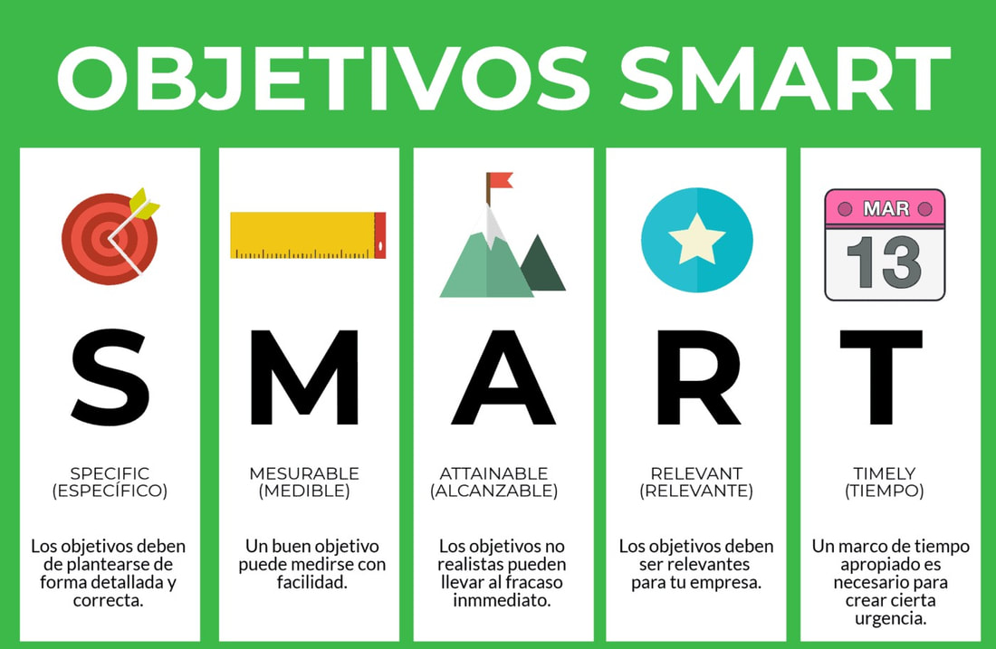

 | Verbo: Optimizar

 | S: Optimizar proceso de chancado disminuyendo tiempos de trabajo y riesgos
 | M: en un 30% el tiempo de operación
 | A: automatizando la faena de obtención de roca y molienda
 | R: incorporando maquinaria de fabricación chilena monofasica
 | T: en un plazo de 6 meses

